Vraag 1
Vraag 1 - Opstellen van de beginbalans

Sommige antwoorden zijn nog fout.

 Mathilde wil haar eigen kleinschalige vergaderlocatie beginnen. Hoge kwaliteit, goede service en lekker eten moet haar bedrijf MEET onderscheiden van andere aanbieders. Mathilda denkt het volgende nodig te hebben: - een mooi pand dat ze heeft uitgezocht ter waarde van € 600.000 - daarvoor wil zij een hypothacaire lening afsluiten van € 400.000 - inventaris ter waarde van € 50.000 - voorraden (zowel kleine kantoorartikelen als benodigdheden voor de catering) ter waarde van € 4.500 - € 2.000 op de bankrekening en € 500 in kas - een vriend is bereid om tegen een percentage van de winst € 100.000 te investeren in MEET - een banklening van € 50.000 en haar eigen spaarrekening moeten de rest van de financieringsbehoefte dekken. >> Vul onderstaande balans in. Niet alle (groene) vakjes hoeven gevuld te worden. >> Vul ook de begrippen crediteuren/debiteuren op de juiste plek in.

Activa | Balans 01-10-2021 |  | Passiva
Vaste activa |  | Eigen Vermogen
Gebouw
Inventaris |  | Lang vreemd vermogen
 |  | Hypothecaire lening
 |  | Banklening
Vlottende activa
Voorraad
 |  | Kort vreemd vermogen

Liquide middelen
Bank
Kas
Totaal | € - | Totaal | € -

Vraag 2
Vraag 2 - Verkoop
Zorg dat de vorige vraag af is.
Sommige antwoorden zijn nog fout.

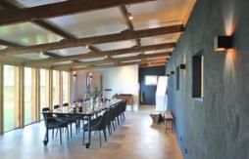 In de eerste twee weken draait het nieuwe bedrijfje al heel aardig. - Voor de zaalverhuur wordt € 10.000 in rekening gebracht aan diverse klanten. - De rekeningen voor eten & drinken bedragen in totaal € 3.000 - Er is hiervoor € 800 aan voorraden verbruikt. - 80% van de rekeningen is al per bank betaald.

>> Hoeveel euro moet het bedrijf nog ontvangen van klanten? |  |  |  | Onjuist

>> Verwerk de bovenstaande verkopen in de balans van 14 oktober.

Activa | Balans 14-10-2021 |  | Passiva
Vaste activa |  | Eigen Vermogen
Gebouw
Inventaris |  | Lang vreemd vermogen
 |  | Hypothecaire lening
 |  | Banklening
Vlottende activa
Voorraad
Debiteuren |  | Kort vreemd vermogen
 |  | Crediteuren

Liquide middelen
Bank
Kas
Totaal | € - | Totaal | € -

Vraag 3
Vraag 3 - Rente en aflossing
Zorg dat de vorige vraag af is.
Sommige antwoorden zijn nog fout.

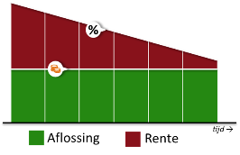 Op 1 januari 2022 moet er rente betaald worden over de banklening. De lening kent een jaarrente van 4,6% (en is afgesloten op 1 oktober 2021). Daarnaast lost per bank Mathilde € 1.000 op deze lening af.

>> Hoeveel euro rente moet Mathilde betalen op 1 januari? |  |  |  | Onjuist

>> Verwerk de bovenstaande transacties in de balans van 1 januari.

Activa | Balans 1-1-2022 |  | Passiva
Vaste activa |  | Eigen Vermogen
Gebouw
Inventaris |  | Lang vreemd vermogen
 |  | Hypothecaire lening
 |  | Banklening
Vlottende activa
Voorraad
Debiteuren |  | Kort vreemd vermogen
 |  | Crediteuren

Liquide middelen
Bank
Kas
Totaal | € - | Totaal | € -

Vraag 5
Vraag 5 - Aanschaf personenbusje
Zorg dat de vorige vraag af is.
Sommige antwoorden zijn nog fout.

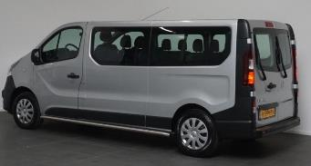 Mathila koopt op 8 januari een tweedehands personenbusje. Dan kan zij klanten ophalen op het station. - Het busje kost € 15.000 - € 5.000 betaalt zij vanuit haar bedrijfsrekening - de overige € 10.000 betaalt zij vanaf haar privérekening.

>> Waar op de balans komt het busje te staan? |  |  |  | Onjuist

>> Verwerk de bovenstaande aankoop in de balans van 8 januari.

Activa | Balans 8-1-2022 |  | Passiva
Vaste activa |  | Eigen Vermogen
Gebouw
Inventaris |  | Lang vreemd vermogen
 |  | Hypothecaire lening
 |  | Banklening
Vlottende activa
Voorraad
Debiteuren |  | Kort vreemd vermogen
 |  | Crediteuren

Liquide middelen
Bank
Kas
Totaal | € - | Totaal | € -

Vraag 7
Vraag 7 - Openstaande facturen betalen
Zorg dat de vorige vraag af is.
Sommige antwoorden zijn nog fout.

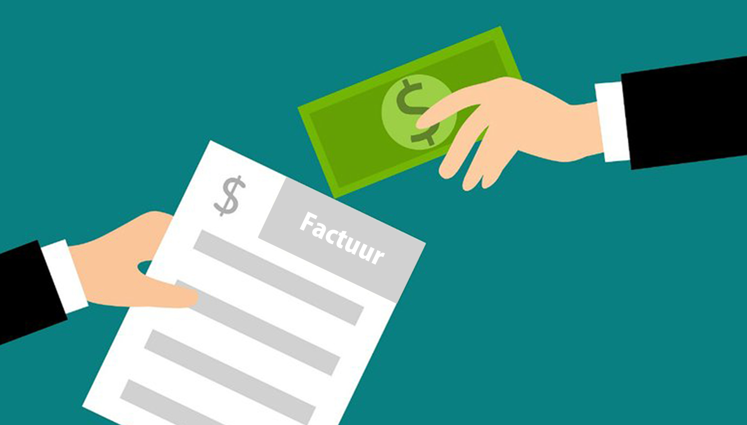 Alle openstaande facturen worden op 17 januari giraal betaald.

>> Verwerk de bovenstaande gegevens in de balans van 17 januari.

Activa | Balans 17-1-2022 |  | Passiva
Vaste activa |  | Eigen Vermogen
Gebouw
Inventaris |  | Lang vreemd vermogen
Personenbus |  | Hypothecaire lening
 |  | Banklening
Vlottende activa
Voorraad
Debiteuren |  | Kort vreemd vermogen
 |  | Crediteuren

Liquide middelen
Bank
Kas
Totaal | € - | Totaal | € -

Vraag 8
Vraag 8 - Winstuitkering
Zorg dat de vorige vraag af is.
Sommige antwoorden zijn nog fout.

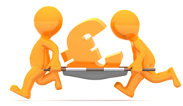 Mathilda betaalt op 1 februari zowel haar vriend als zichzelf een eerste stukje winst uit. Mathilda zelf krijgt € 550 en haar vriend krijgt € 450 winstuitkering.

>> Verwerk de bovenstaande gegevens in de balans van 1 februari.

Activa | Balans 1-2-2022 |  | Passiva
Vaste activa |  | Eigen Vermogen
Gebouw
Inventaris |  | Lang vreemd vermogen
Personenbus |  | Hypothecaire lening
 |  | Banklening
Vlottende activa
Voorraad
Debiteuren |  | Kort vreemd vermogen
 |  | Crediteuren

Liquide middelen
Bank
Kas
Totaal | € - | Totaal | € -

Vraag 9
Vraag 9 - Waterschade
Zorg dat de vorige vraag af is.
Sommige antwoorden zijn nog fout.

Door een storing in het sprinklersysteem is de inventaris van twee vergaderzaaltjes volkomen waardeloos geworden. De totale schade aan de inventaris bedraagt € 18.000, maar wordt gelukkig gedekt door de inboedelverzekering. Het bedrag wordt door de verzekering direct overgemaakt aan het MEET.

>> Verwerk de gevolgen van de waterschade in de balans van 5 februari.

Activa | Balans 5-2-2022 |  | Passiva
Vaste activa |  | Eigen Vermogen
Gebouw
Inventaris |  | Lang vreemd vermogen
Personenbus |  | Hypothecaire lening
 |  | Banklening
Vlottende activa
Voorraad
Debiteuren |  | Kort vreemd vermogen
 |  | Crediteuren

Liquide middelen
Bank
Kas
Totaal | € - | Totaal | € -

